Formular
 |  |  |  |  |  | SNT-Posteingang:
Stiftung Naturschutz Thüringen
Gothaer Str.41
99094 Erfurt

Mittelabruf Nr. |  |  |  | zum Projekt SNT - | 082-

lt Zuw.bescheid vom: |  |  | / Änderungsbescheid vom:

Projekttitel

Zuwendungsempfänger

 |  | Bankbezeichnung:
 |  | IBAN | DE-

Fördersatz und Zuwendungsbetrag lt. Bescheid

aktueller Stand
1. | bisher insgesamt erbrachte Eigenleistung - Wert gem. Stundenabrg.
2. | in den nächsten zwei Monaten zu erbringende Eigenleistung
3. | bisherige finanzielle Ausgaben seit Projektbeginn
4. | in den nächsten zwei Monaten zu erwartende finanzielle Ausgaben
5. | Zwischensumme |  |  |  |  |  | 0.00 €
6. | davon förderfähig |  |  |  |  |  | 0.00 €
bisher erhaltene Zuwendungen durch SNT
 | Datum |  | Betrag | Datum |  | Betrag
 | Datum |  | Betrag | Datum |  | Betrag
 | Datum |  | Betrag | Datum |  | Betrag
 | Datum |  | Betrag | Datum |  | Betrag

7. | Summe der bisher erhaltenen Beträge |  |  |  |  |  | 0.00

8. | aktuell möglicher Auszahlungsbetrag |  |  |  |  |  | 0.00
Anforderung
9. | davon hiermit angefordert
10. | verbleibender Restbetrag |  |  |  |  |  | 0.00

Anforderungsbetrag in Worten:

Ich bestätige, dass die Bedingungen und Auflagen des o.g. Bescheides erfüllt werden und keine Tatbestände aufgetreten sind, die zum Wegfall oder zur Minderung der Zuwendung geführt haben oder führen können
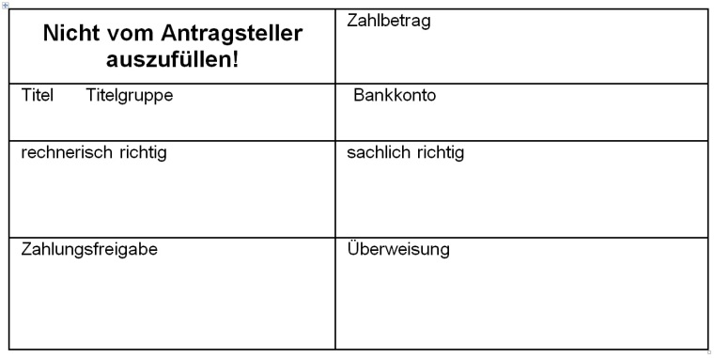

Ort, Datum |  | Stempel | Unterschrift

